Sheet1
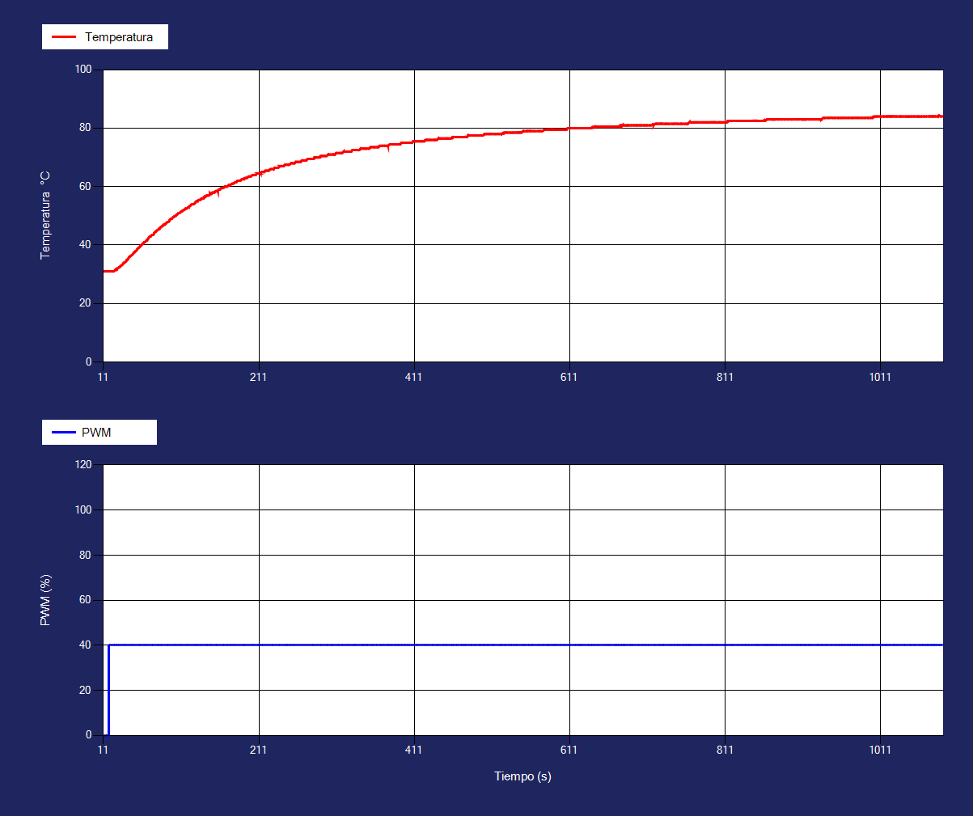
Tiempo | Temperatura1 | Corriente1 | PWM1 |  | FODPT
12 | 31 | 60 | 0 | Kgain | 1.34
12 | 31 | 60 | 0 | Tau/ts | 103.00
13 | 31 | 60 | 0 | Td | 10.00
14 | 31 | 60 | 0
16 | 31 | 60 | 0
16 | 31 | 60 | 0
18 | 31 | 60 | 0
18 | 31 | 60 | 40
20 | 31 | 80 | 40
20 | 31 | 80 | 40
21 | 31 | 70 | 40
22 | 31 | 80 | 40
23 | 31 | 80 | 40
24 | 31 | 80 | 40
26 | 31.5 | 90 | 40
26 | 31.5 | 100 | 40
28 | 31.5 | 120 | 40
28 | 31.98 | 130 | 40
29 | 32 | 140 | 40
31 | 32.4 | 130 | 40
31 | 32.5 | 140 | 40
32 | 32.5 | 150 | 40
33 | 33 | 160 | 40
34 | 33 | 150 | 40
36 | 33.5 | 140 | 40
36 | 33.5 | 130 | 40
37 | 34 | 130 | 40
38 | 34 | 120 | 40
40 | 34.5 | 140 | 40
41 | 34.9 | 130 | 40
41 | 35 | 120 | 40
42 | 35 | 130 | 40
43 | 35.5 | 110 | 40
44 | 36 | 120 | 40
45 | 36 | 110 | 40
46 | 36.4 | 120 | 40
47 | 36.5 | 110 | 40
49 | 37 | 110 | 40
49 | 37 | 150 | 40
50 | 37.5 | 160 | 40
51 | 37.5 | 160 | 40
52 | 38 | 150 | 40
53 | 38 | 150 | 40
54 | 38.5 | 130 | 40
55 | 38.9 | 140 | 40
56 | 39 | 140 | 40
58 | 39.5 | 160 | 40
58 | 39.5 | 150 | 40
59 | 40 | 180 | 40
60 | 40 | 180 | 40
61 | 40.5 | 220 | 40
62 | 40.5 | 200 | 40
63 | 41 | 190 | 40
64 | 41 | 210 | 40
66 | 41.5 | 260 | 40
67 | 41.5 | 220 | 40
67 | 41.9 | 210 | 40
68 | 42 | 220 | 40
69 | 42.48 | 180 | 40
70 | 42.9 | 170 | 40
71 | 43 | 170 | 40
72 | 43 | 180 | 40
73 | 43.48 | 190 | 40
75 | 43.5 | 190 | 40
76 | 44 | 170 | 40
76 | 44 | 160 | 40
77 | 44.5 | 160 | 40
78 | 44.5 | 160 | 40
79 | 44.98 | 150 | 40
80 | 45 | 160 | 40
82 | 45.5 | 140 | 40
82 | 45.5 | 150 | 40
83 | 45.5 | 190 | 40
84 | 45.98 | 180 | 40
86 | 46.4 | 180 | 40
86 | 46.48 | 200 | 40
87 | 46.5 | 250 | 40
88 | 47 | 250 | 40
89 | 47 | 210 | 40
90 | 47 | 200 | 40
91 | 47.5 | 220 | 40
92 | 47.5 | 210 | 40
93 | 47.9 | 200 | 40
95 | 48 | 240 | 40
96 | 48.5 | 230 | 40
96 | 48.5 | 200 | 40
97 | 48.9 | 190 | 40
98 | 49 | 190 | 40
99 | 49 | 210 | 40
100 | 49.5 | 220 | 40
101 | 49.5 | 240 | 40
102 | 49.9 | 260 | 40
104 | 50 | 250 | 40
104 | 50 | 250 | 40
105 | 50.48 | 200 | 40
106 | 50.5 | 210 | 40
107 | 50.9 | 180 | 40
108 | 51 | 180 | 40
109 | 51 | 190 | 40
111 | 51.5 | 210 | 40
111 | 51.5 | 210 | 40
112 | 51.5 | 200 | 40
113 | 51.9 | 180 | 40
114 | 52 | 200 | 40
115 | 52 | 200 | 40
116 | 52.5 | 230 | 40
117 | 52.5 | 260 | 40
118 | 52.5 | 240 | 40
120 | 53 | 220 | 40
121 | 53 | 200 | 40
121 | 53 | 240 | 40
122 | 53.5 | 280 | 40
123 | 53.5 | 310 | 40
124 | 53.9 | 290 | 40
125 | 54 | 300 | 40
126 | 54 | 290 | 40
127 | 54 | 290 | 40
129 | 54.5 | 300 | 40
129 | 54.5 | 320 | 40
130 | 54.98 | 280 | 40
132 | 55 | 250 | 40
132 | 55 | 230 | 40
133 | 55.4 | 240 | 40
134 | 55.5 | 210 | 40
136 | 55.5 | 200 | 40
137 | 55.9 | 220 | 40
137 | 56 | 210 | 40
139 | 56 | 240 | 40
140 | 56 | 270 | 40
141 | 56.5 | 240 | 40
141 | 56.5 | 260 | 40
142 | 56.5 | 240 | 40
144 | 56.98 | 220 | 40
144 | 57 | 280 | 40
146 | 57 | 240 | 40
147 | 57 | 230 | 40
148 | 57.5 | 240 | 40
148 | 57.5 | 220 | 40
150 | 57.5 | 220 | 40
150 | 57.9 | 210 | 40
151 | 58 | 180 | 40
152 | 58 | 210 | 40
153 | 58 | 180 | 40
154 | 58 | 200 | 40
155 | 58.5 | 180 | 40
157 | 58.5 | 200 | 40
158 | 58.5 | 210 | 40
158 | 58.5 | 200 | 40
159 | 59 | 190 | 40
160 | 59 | 230 | 40
161 | 59 | 260 | 40
162 | 59.5 | 250 | 40
164 | 59.5 | 250 | 40
164 | 59.5 | 230 | 40
165 | 59.5 | 210 | 40
167 | 60 | 240 | 40
167 | 60 | 230 | 40
168 | 60 | 210 | 40
169 | 60 | 230 | 40
170 | 60 | 230 | 40
172 | 60.5 | 280 | 40
172 | 60.5 | 290 | 40
173 | 60.5 | 310 | 40
174 | 60.5 | 280 | 40
176 | 61 | 230 | 40
177 | 61 | 250 | 40
177 | 61 | 240 | 40
178 | 61 | 200 | 40
180 | 61.5 | 190 | 40
181 | 61.5 | 210 | 40
181 | 61.5 | 200 | 40
182 | 61.5 | 180 | 40
183 | 62 | 210 | 40
184 | 62 | 270 | 40
185 | 62 | 260 | 40
186 | 62 | 210 | 40
187 | 62 | 200 | 40
188 | 62.4 | 180 | 40
189 | 62.5 | 200 | 40
190 | 62.5 | 200 | 40
192 | 62.5 | 200 | 40
192 | 62.9 | 210 | 40
194 | 63 | 190 | 40
195 | 63 | 200 | 40
195 | 63 | 200 | 40
196 | 63 | 240 | 40
197 | 63.4 | 240 | 40
198 | 63.5 | 250 | 40
199 | 63.5 | 230 | 40
200 | 63.5 | 220 | 40
201 | 63.5 | 300 | 40
202 | 63.9 | 300 | 40
204 | 64 | 300 | 40
204 | 64 | 290 | 40
205 | 64 | 310 | 40
206 | 64 | 280 | 40
207 | 64 | 260 | 40
208 | 64.5 | 230 | 40
209 | 64.5 | 260 | 40
211 | 64.5 | 250 | 40
211 | 64.5 | 280 | 40
213 | 64.5 | 250 | 40
213 | 64.5 | 290 | 40
214 | 65 | 290 | 40
215 | 65 | 280 | 40
217 | 65 | 240 | 40
217 | 65 | 240 | 40
218 | 65 | 200 | 40
219 | 65.48 | 210 | 40
220 | 65.5 | 230 | 40
221 | 65.5 | 280 | 40
222 | 65.5 | 280 | 40
223 | 65.5 | 240 | 40
224 | 65.5 | 280 | 40
225 | 65.9 | 270 | 40
226 | 66 | 310 | 40
227 | 66 | 280 | 40
229 | 66 | 290 | 40
230 | 66 | 280 | 40
230 | 66 | 250 | 40
231 | 66.48 | 260 | 40
232 | 66.5 | 240 | 40
233 | 66.5 | 300 | 40
234 | 66.5 | 270 | 40
235 | 66.5 | 250 | 40
236 | 66.5 | 250 | 40
238 | 67 | 250 | 40
238 | 67 | 230 | 40
240 | 67 | 210 | 40
240 | 67 | 260 | 40
241 | 67 | 240 | 40
242 | 67 | 250 | 40
243 | 67 | 240 | 40
244 | 67.48 | 240 | 40
245 | 67.5 | 230 | 40
247 | 67.5 | 220 | 40
247 | 67.5 | 230 | 40
249 | 67.5 | 260 | 40
249 | 67.5 | 260 | 40
250 | 67.5 | 250 | 40
252 | 68 | 230 | 40
253 | 68 | 220 | 40
254 | 68 | 250 | 40
254 | 68 | 250 | 40
256 | 68 | 230 | 40
256 | 68 | 250 | 40
257 | 68 | 250 | 40
258 | 68.48 | 260 | 40
259 | 68.5 | 270 | 40
260 | 68.5 | 250 | 40
261 | 68.5 | 250 | 40
262 | 68.5 | 270 | 40
263 | 68.5 | 290 | 40
264 | 68.5 | 260 | 40
265 | 68.5 | 250 | 40
266 | 68.98 | 260 | 40
267 | 69 | 260 | 40
268 | 69 | 240 | 40
269 | 69 | 230 | 40
270 | 69 | 200 | 40
271 | 69 | 270 | 40
272 | 69 | 260 | 40
273 | 69.4 | 290 | 40
274 | 69.5 | 300 | 40
275 | 69.5 | 330 | 40
276 | 69.5 | 320 | 40
277 | 69.5 | 320 | 40
278 | 69.5 | 260 | 40
279 | 69.5 | 240 | 40
281 | 69.5 | 240 | 40
282 | 69.58 | 240 | 40
282 | 69.98 | 210 | 40
283 | 70 | 240 | 40
284 | 70 | 200 | 40
285 | 70 | 260 | 40
286 | 70 | 250 | 40
287 | 70 | 260 | 40
288 | 70 | 250 | 40
290 | 70 | 230 | 40
290 | 70.48 | 210 | 40
292 | 70.5 | 210 | 40
292 | 70.5 | 240 | 40
293 | 70.5 | 230 | 40
294 | 70.5 | 240 | 40
295 | 70.5 | 250 | 40
296 | 70.5 | 210 | 40
297 | 70.5 | 220 | 40
298 | 70.5 | 230 | 40
300 | 70.98 | 220 | 40
300 | 71 | 250 | 40
301 | 71 | 240 | 40
302 | 71 | 220 | 40
303 | 71 | 210 | 40
305 | 71 | 220 | 40
305 | 71 | 200 | 40
307 | 71 | 220 | 40
307 | 71 | 230 | 40
308 | 71 | 210 | 40
309 | 71 | 220 | 40
310 | 71.5 | 230 | 40
311 | 71.5 | 240 | 40
312 | 71.5 | 240 | 40
314 | 71.5 | 210 | 40
315 | 71.5 | 230 | 40
316 | 71.5 | 260 | 40
317 | 71.5 | 250 | 40
317 | 71.5 | 240 | 40
318 | 71.5 | 250 | 40
320 | 72 | 260 | 40
320 | 72 | 300 | 40
321 | 72 | 290 | 40
322 | 72 | 260 | 40
323 | 72 | 270 | 40
324 | 72 | 270 | 40
325 | 72 | 310 | 40
327 | 72 | 270 | 40
327 | 72 | 270 | 40
328 | 72 | 260 | 40
329 | 72 | 270 | 40
330 | 72 | 250 | 40
331 | 72.5 | 280 | 40
332 | 72.5 | 260 | 40
334 | 72.5 | 260 | 40
334 | 72.5 | 270 | 40
336 | 72.5 | 280 | 40
337 | 72.5 | 270 | 40
337 | 72.5 | 260 | 40
338 | 72.5 | 270 | 40
339 | 72.5 | 320 | 40
340 | 72.5 | 250 | 40
342 | 73 | 300 | 40
342 | 73 | 310 | 40
343 | 73 | 310 | 40
345 | 73 | 330 | 40
345 | 73 | 380 | 40
347 | 73 | 370 | 40
347 | 73 | 360 | 40
348 | 73 | 400 | 40
350 | 73 | 380 | 40
350 | 73 | 360 | 40
352 | 73 | 390 | 40
353 | 73 | 370 | 40
354 | 73.42 | 370 | 40
355 | 73.5 | 320 | 40
355 | 73.5 | 310 | 40
356 | 73.5 | 290 | 40
358 | 73.5 | 330 | 40
359 | 73.5 | 330 | 40
359 | 73.5 | 330 | 40
360 | 73.5 | 310 | 40
361 | 73.5 | 270 | 40
363 | 73.5 | 220 | 40
363 | 73.5 | 260 | 40
364 | 73.5 | 240 | 40
365 | 73.52 | 220 | 40
366 | 73.98 | 240 | 40
367 | 74 | 240 | 40
369 | 74 | 270 | 40
370 | 74 | 270 | 40
370 | 74 | 280 | 40
372 | 74 | 300 | 40
373 | 74 | 270 | 40
373 | 74 | 290 | 40
374 | 74 | 330 | 40
375 | 74 | 320 | 40
377 | 74 | 310 | 40
377 | 74 | 300 | 40
379 | 74.4 | 330 | 40
380 | 74.48 | 320 | 40
380 | 74.5 | 330 | 40
382 | 74.5 | 300 | 40
383 | 74.5 | 260 | 40
383 | 74.5 | 240 | 40
384 | 74.5 | 240 | 40
385 | 74.5 | 300 | 40
386 | 74.5 | 310 | 40
388 | 74.5 | 260 | 40
389 | 74.5 | 260 | 40
389 | 74.5 | 260 | 40
391 | 74.5 | 240 | 40
391 | 74.5 | 230 | 40
392 | 74.5 | 220 | 40
393 | 74.5 | 220 | 40
394 | 75 | 210 | 40
396 | 75 | 210 | 40
396 | 75 | 210 | 40
397 | 75 | 260 | 40
398 | 75 | 230 | 40
400 | 75 | 240 | 40
400 | 75 | 240 | 40
401 | 75 | 280 | 40
402 | 75 | 300 | 40
402 | 75 | 300 | 40
404 | 75 | 320 | 40
405 | 75 | 310 | 40
406 | 75 | 360 | 40
407 | 75 | 380 | 40
408 | 75 | 320 | 40
409 | 75.5 | 270 | 40
410 | 75.5 | 250 | 40
412 | 75.5 | 230 | 40
412 | 75.5 | 250 | 40
414 | 75.5 | 280 | 40
415 | 75.5 | 240 | 40
415 | 75.5 | 250 | 40
417 | 75.5 | 260 | 40
418 | 75.5 | 300 | 40
419 | 75.5 | 310 | 40
419 | 75.5 | 280 | 40
420 | 75.5 | 270 | 40
421 | 75.5 | 250 | 40
422 | 75.5 | 280 | 40
423 | 75.5 | 250 | 40
424 | 75.5 | 240 | 40
425 | 75.98 | 230 | 40
427 | 76 | 310 | 40
427 | 76 | 300 | 40
428 | 76 | 240 | 40
429 | 76 | 220 | 40
430 | 76 | 200 | 40
431 | 76 | 210 | 40
432 | 76 | 240 | 40
433 | 76 | 240 | 40
435 | 76 | 230 | 40
436 | 76 | 210 | 40
437 | 76 | 190 | 40
437 | 76 | 210 | 40
438 | 76 | 190 | 40
439 | 76 | 280 | 40
440 | 76 | 290 | 40
442 | 76.48 | 280 | 40
442 | 76.5 | 270 | 40
444 | 76.5 | 240 | 40
444 | 76.5 | 260 | 40
445 | 76.5 | 280 | 40
446 | 76.5 | 300 | 40
447 | 76.5 | 310 | 40
448 | 76.5 | 290 | 40
450 | 76.5 | 260 | 40
451 | 76.5 | 250 | 40
451 | 76.5 | 300 | 40
453 | 76.5 | 320 | 40
453 | 76.5 | 320 | 40
454 | 76.5 | 300 | 40
455 | 76.5 | 310 | 40
456 | 76.5 | 330 | 40
457 | 76.5 | 360 | 40
458 | 76.5 | 300 | 40
460 | 76.58 | 360 | 40
460 | 76.98 | 330 | 40
462 | 77 | 280 | 40
463 | 77 | 240 | 40
463 | 77 | 230 | 40
464 | 77 | 270 | 40
466 | 77 | 250 | 40
467 | 77 | 250 | 40
467 | 77 | 260 | 40
469 | 77 | 270 | 40
469 | 77 | 290 | 40
470 | 77 | 290 | 40
471 | 77 | 250 | 40
473 | 77 | 310 | 40
473 | 77 | 350 | 40
474 | 77 | 320 | 40
476 | 77 | 350 | 40
476 | 77 | 340 | 40
478 | 77 | 320 | 40
479 | 77 | 270 | 40
480 | 77.5 | 250 | 40
480 | 77.5 | 260 | 40
481 | 77.5 | 240 | 40
482 | 77.5 | 280 | 40
483 | 77.5 | 310 | 40
485 | 77.5 | 260 | 40
485 | 77.5 | 250 | 40
486 | 77.5 | 240 | 40
487 | 77.5 | 310 | 40
488 | 77.5 | 300 | 40
490 | 77.5 | 300 | 40
490 | 77.5 | 290 | 40
491 | 77.5 | 310 | 40
492 | 77.5 | 330 | 40
493 | 77.5 | 350 | 40
494 | 77.5 | 340 | 40
496 | 77.5 | 300 | 40
496 | 77.5 | 280 | 40
498 | 77.5 | 310 | 40
498 | 77.5 | 290 | 40
499 | 77.5 | 290 | 40
501 | 77.92 | 300 | 40
501 | 77.98 | 320 | 40
503 | 78 | 290 | 40
504 | 78 | 280 | 40
504 | 78 | 310 | 40
506 | 78 | 260 | 40
506 | 78 | 280 | 40
508 | 78 | 220 | 40
508 | 78 | 240 | 40
509 | 78 | 290 | 40
510 | 78 | 290 | 40
512 | 78 | 260 | 40
512 | 78 | 260 | 40
514 | 78 | 230 | 40
515 | 78 | 260 | 40
515 | 78 | 230 | 40
516 | 78 | 210 | 40
517 | 78 | 220 | 40
518 | 78 | 250 | 40
519 | 78 | 270 | 40
520 | 78 | 270 | 40
521 | 78 | 310 | 40
523 | 78 | 270 | 40
523 | 78 | 250 | 40
525 | 78.4 | 340 | 40
526 | 78.48 | 340 | 40
526 | 78.1 | 330 | 40
527 | 78.5 | 310 | 40
529 | 78.5 | 330 | 40
529 | 78.5 | 330 | 40
530 | 78.5 | 280 | 40
531 | 78.5 | 290 | 40
532 | 78.5 | 270 | 40
534 | 78.5 | 240 | 40
535 | 78.5 | 210 | 40
535 | 78.5 | 190 | 40
537 | 78.5 | 200 | 40
538 | 78.5 | 230 | 40
538 | 78.5 | 270 | 40
540 | 78.5 | 270 | 40
541 | 78.5 | 250 | 40
541 | 78.5 | 290 | 40
543 | 78.5 | 290 | 40
543 | 78.5 | 300 | 40
545 | 78.5 | 250 | 40
546 | 78.5 | 270 | 40
546 | 78.5 | 260 | 40
547 | 78.5 | 270 | 40
548 | 78.5 | 270 | 40
549 | 78.5 | 270 | 40
551 | 78.98 | 330 | 40
551 | 79 | 330 | 40
552 | 78.92 | 310 | 40
554 | 79 | 290 | 40
555 | 79 | 300 | 40
556 | 79 | 300 | 40
557 | 79 | 270 | 40
557 | 79 | 250 | 40
559 | 79 | 260 | 40
560 | 79 | 230 | 40
560 | 79 | 210 | 40
562 | 79 | 270 | 40
562 | 79 | 260 | 40
564 | 79 | 280 | 40
565 | 79 | 290 | 40
565 | 79 | 270 | 40
566 | 79 | 260 | 40
567 | 79 | 270 | 40
568 | 79 | 290 | 40
570 | 79 | 250 | 40
571 | 79 | 310 | 40
571 | 79 | 350 | 40
573 | 79 | 350 | 40
573 | 79 | 350 | 40
574 | 79 | 300 | 40
575 | 79 | 310 | 40
576 | 79 | 300 | 40
578 | 79.4 | 290 | 40
579 | 79.42 | 350 | 40
579 | 79.5 | 350 | 40
580 | 79.48 | 370 | 40
581 | 79.5 | 340 | 40
583 | 79.5 | 310 | 40
583 | 79.5 | 320 | 40
585 | 79.5 | 340 | 40
586 | 79.5 | 350 | 40
587 | 79.5 | 350 | 40
587 | 79.5 | 340 | 40
589 | 79.5 | 270 | 40
589 | 79.5 | 310 | 40
590 | 79.5 | 290 | 40
592 | 79.5 | 330 | 40
592 | 79.5 | 370 | 40
594 | 79.5 | 360 | 40
595 | 79.5 | 350 | 40
595 | 79.5 | 370 | 40
596 | 79.5 | 370 | 40
597 | 79.5 | 400 | 40
598 | 79.5 | 360 | 40
599 | 79.5 | 340 | 40
601 | 79.5 | 280 | 40
602 | 79.5 | 280 | 40
603 | 79.5 | 310 | 40
603 | 79.5 | 290 | 40
605 | 79.5 | 240 | 40
605 | 79.5 | 230 | 40
606 | 79.5 | 200 | 40
607 | 79.5 | 210 | 40
608 | 79.98 | 280 | 40
610 | 80 | 310 | 40
610 | 80 | 320 | 40
611 | 80 | 320 | 40
612 | 80 | 240 | 40
613 | 80 | 250 | 40
614 | 80 | 310 | 40
615 | 80 | 320 | 40
616 | 80 | 360 | 40
617 | 80 | 310 | 40
619 | 80 | 280 | 40
620 | 80 | 240 | 40
621 | 80 | 220 | 40
622 | 80 | 260 | 40
622 | 80 | 310 | 40
624 | 80 | 330 | 40
624 | 80 | 300 | 40
626 | 80 | 240 | 40
626 | 80 | 270 | 40
628 | 80 | 300 | 40
628 | 80 | 300 | 40
629 | 80 | 270 | 40
630 | 80 | 270 | 40
631 | 80 | 250 | 40
632 | 80 | 250 | 40
633 | 80 | 250 | 40
634 | 80 | 300 | 40
...

